検索方法
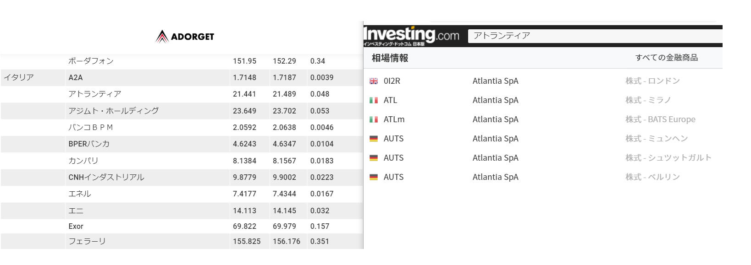
ADORGET | https://rockermovie.com/2020/01/11/iforex-item/
investing.com | https://jp.investing.com/equities/atlantia
この場合、イタリアにありますのでイタリアで取得してください。
＊ATLｍ 小文字（mなど）が付く銘柄は不要です。

